2020.g.
2020. GADĀ CSNg AR CIETUŠAJIEM SADALĪJUMS PĒC APGAISMOJUMA

Dienasgaisma |  |  |  |  | Krēsla |  |  |  |  | Tumsa |  |  |  |  |  |  |  | T&k
CSNgsm |  | 2305 |  | 67.7% | CSNgsm |  | 190 |  | 5.6% | CSNgsm |  | 908 |  | 26.7% |  | 3403 | 3403 | 1098 | 32.3% | csngsm
Bojā gājuši |  | 73 |  | 52.5% | Bojā gājuši |  | 6 |  | 4.3% | Bojā gājuši |  | 60 |  | 43.2% |  | 139 | 139 | 66 | 47.5% | bg
Ievainoti |  | 2781 |  | 68.5% | Ievainoti |  | 233 |  | 5.7% | Ievainoti |  | 1045 |  | 25.7% |  | 4059 | 4059 | 1278 | 31.5% | iev
Iev_sm |  | 311 |  | 7.7% | Iev_sm |  | 25 |  | 0.6% | Iev_sm |  | 155 |  | 3.8% |  | 491 | 491 | 180 | 36.7% | ciet

Pilsētas |  |  | Valsts autoceļi |  | Pilsētas |  |  | Valsts autoceļi |  | Pilsētas |  |  | Valsts autoceļi |  |  |  |  |  | 2001 | 2002 | 2003 | 2004 | 2005 | 2006 | 2007 | 2008 | 2009 | 2010 | 2011 | 2012 | 2013 | 2014 | 2015 | 2016 | 2017 | 2018 | 2019 | 2020 | 2001 | 2002 | 2003 | 2004 | 2005 | 2006 | 2007 | 2008 | 2009 | 2010 | 2011 | 2012 | 2013 | 2014 | 2015 | 2016 | 2017 | 2018 | 2019 | 2020
CSNgsm | 1447 |  | CSNgsm | 542 | CSNgsm | 130 |  | CSNgsm | 36 | CSNgsm | 518 |  | CSNgsm | 244 |  |  |  | CSNgsm (kopā) | 100% | 107% | 113% | 107% | 94% | 90% | 100% | 88% | 66% | 67% | 71% | 70% | 73% | 78% | 77% | 80% | 81% | 83% | 78% | 71% | 4766 | 5083 | 5379 | 5081 | 4466 | 4302 | 4781 | 4196 | 3160 | 3193 | 3386 | 3358 | 3489 | 3728 | 3692 | 3792 | 3875 | 3975 | 3729 | 3403
Bojā gāj. | 18 |  | Bojā gāj. | 38 | Bojā gāj. | 3 |  | Bojā gāj. | 1 | Bojā gāj. | 14 |  | Bojā gāj. | 37 |  |  |  | CSNgsm (dienasgaismā) | 100% | 108% | 113% | 109% | 95% | 92% | 100% | 93% | 72% | 72% | 78% | 78% | 80% | 86% | 87% | 88% | 89% | 92% | 86% | 78% | 2970 | 3201 | 3363 | 3240 | 2831 | 2746 | 2966 | 2752 | 2139 | 2152 | 2323 | 2304 | 2376 | 2566 | 2572 | 2612 | 2653 | 2723 | 2568 | 2305
Ievain. | 1664 |  | Ievain. | 742 | Ievain. | 143 |  | Ievain. | 60 | Ievain. | 580 |  | Ievain. | 296 |  |  |  | CSNgsm (krēslā) | 100% | 114% | 118% | 106% | 114% | 93% | 116% | 90% | 75% | 76% | 66% | 69% | 86% | 79% | 69% | 80% | 64% | 75% | 76% | 91% | 208 | 238 | 246 | 221 | 237 | 193 | 242 | 187 | 157 | 158 | 138 | 143 | 179 | 164 | 144 | 166 | 133 | 157 | 158 | 190
Iev_sm | 111 |  | Iev_sm | 134 | Iev_sm | 5 |  | Iev_sm | 10 | Iev_sm | 53 |  | Iev_sm | 66 |  |  |  | CSNgsm (tumsā) | 100% | 104% | 111% | 102% | 88% | 86% | 99% | 79% | 54% | 56% | 58% | 57% | 59% | 63% | 61% | 64% | 69% | 69% | 63% | 57% | 1588 | 1644 | 1770 | 1620 | 1398 | 1363 | 1573 | 1257 | 864 | 883 | 925 | 911 | 934 | 998 | 976 | 1014 | 1089 | 1095 | 1003 | 908

t.sk. Rīga |  |  | t.sk. galvenie |  | t.sk. Rīga |  |  | t.sk. galvenie |  | t.sk. Rīga |  |  | t.sk. galvenie |  |  | RĪGA |  |  |  |  | pilsētas
CSNgsm | 929 |  | CSNgsm | 212 | CSNgsm | 79 |  | CSNgsm | 13 | CSNgsm | 359 |  | CSNgsm | 105 |  | 1630 | 1367 | 438 | 32.0% |  | 2095 | 648 | 30.9%
Bojā gāj. | 10 |  | Bojā gāj. | 18 | Bojā gāj. | 2 |  | Bojā gāj. | 1 | Bojā gāj. | 5 |  | Bojā gāj. | 16 |  | 14 | 17 | 7 | 41.2% |  | 35 | 17 | 48.6%
Ievain. | 1063 |  | Ievain. | 302 | Ievain. | 86 |  | Ievain. | 26 | Ievain. | 403 |  | Ievain. | 135 |  | 1854 | 1552 | 489 | 31.5% |  | 2387 | 723 | 30.3%
Iev_sm | 20 |  | Iev_sm | 52 | Iev_sm | 1 |  | Iev_sm | 2 | Iev_sm | 15 |  | Iev_sm | 22 |  | 59 | 36 | 16 | 44.4% |  | 169 | 58 | 34.3%

32,3% no visiem CSNgsm notikuši krēslā un tumsā, uz valsts autoceļiem - 34,1% |  |  |  |  |  |  |  |  |  |  |  |  |  |  |  |  | vac |  |  |  | GALV
 | 47,5% no visiem bojā gājušajiem reģitrēti krēslā un tumsā, uz valsts autoceļiem - 50,0% |  |  |  |  |  |  |  |  |  |  |  |  |  |  | 854 | 822 | 280 | 34.1% |  | 330 | 118 | 35.8%
 |  | 31,5% no visiem ievainotājiem reģitrēti krēslā un tumsā, uz valsts autoceļiem - 32,4% |  |  |  |  |  |  |  |  |  |  |  |  |  | 80 | 76 | 38 | 50.0% |  | 35 | 17 | 48.6%
 |  |  | 36,7% no visiem smagi ievainotiem reģitrēti krēslā un tumsā, uz valsts autoceļiem - 36,2% |  |  |  |  |  |  |  |  |  |  |  |  | 1236 | 1098 | 356 | 32.4% |  | 463 | 161 | 34.8%
 |  |  |  |  |  |  |  |  |  |  |  |  |  |  |  | 220 | 210 | 76 | 36.2% |  | 76 | 24 | 31.6%

CSNgsm SKAITA SADALĪJUMS PĒC APGAISMOJUMA (2001.g = 100%)

BOJĀ GĀJUŠO SKAITS TUMSĀ UN KRĒSLĀ
 |  |  |  |  |  |  |  |  |  |  |  |  |  |  |  |  |  | 2013 | 2014 | 2015 | 2016 | 2017 | 2018 | 2019 | 2020
 |  |  |  |  |  |  |  |  |  |  |  |  |  |  |  |  | Kopā | 91 | 107 | 82 | 86 | 67 | 74 | 68 | 66
 |  |  |  |  |  |  |  |  |  |  |  |  |  |  |  |  | Gājēji (kopā) | 47 | 50 | 45 | 40 | 40 | 32 | 32 | 25
 |  |  |  |  |  |  |  |  |  |  |  |  |  |  |  |  | Gājēji uz VAC | 27 | 32 | 29 | 29 | 23 | 22 | 19 | 16
 |  |  |  |  |  |  |  |  |  |  |  |  |  |  |  |  | Velosipēdisti | 5 | 8 | 4 | 5 | 2 | 6 | 6 | 5

* VAC - valsts autoceļi |  |  |  |  |  |  |  |  |  |  |  |  |  |  | 25

 | 1

2019.g.
2019. GADĀ CSNg AR CIETUŠAJIEM SADALĪJUMS PĒC APGAISMOJUMA

Dienasgaisma |  |  |  |  | Krēsla |  |  |  |  | Tumsa |  |  |  |  |  |  |  | T&k
CSNgsm |  | 2568 |  | 68.9% | CSNgsm |  | 158 |  | 4.2% | CSNgsm |  | 1003 |  | 26.9% |  | 3729 | 3729 | 1161 | 31.1% | csngsm
Bojā gājuši |  | 64 |  | 48.5% | Bojā gājuši |  | 9 |  | 6.8% | Bojā gājuši |  | 59 |  | 44.7% |  | 132 | 132 | 68 | 51.5% | bg
Ievainoti |  | 3191 |  | 70.0% | Ievainoti |  | 185 |  | 4.1% | Ievainoti |  | 1183 |  | 25.9% |  | 4559 | 4559 | 1368 | 30.0% | iev
Iev_sm |  | 298 |  | 6.5% | Iev_sm |  | 23 |  | 0.5% | Iev_sm |  | 140 |  | 3.1% |  | 461 | 461 | 163 | 35.4% | ciet

Pilsētas |  |  | Valsts autoceļi |  | Pilsētas |  |  | Valsts autoceļi |  | Pilsētas |  |  | Valsts autoceļi |  |  |  |  |  | 2001 | 2002 | 2003 | 2004 | 2005 | 2006 | 2007 | 2008 | 2009 | 2010 | 2011 | 2012 | 2013 | 2014 | 2015 | 2016 | 2017 | 2018 | 2019 | 2001 | 2002 | 2003 | 2004 | 2005 | 2006 | 2007 | 2008 | 2009 | 2010 | 2011 | 2012 | 2013 | 2014 | 2015 | 2016 | 2017 | 2018 | 2019
CSNgsm | 1674 |  | CSNgsm | 579 | CSNgsm | 98 |  | CSNgsm | 38 | CSNgsm | 650 |  | CSNgsm | 237 |  | 3276 | 854 | CSNgsm (kopā) | 100% | 107% | 113% | 107% | 94% | 90% | 100% | 88% | 66% | 67% | 71% | 70% | 73% | 78% | 77% | 80% | 81% | 83% | 78% | 4766 | 5083 | 5379 | 5081 | 4466 | 4302 | 4781 | 4196 | 3160 | 3193 | 3386 | 3358 | 3489 | 3728 | 3692 | 3792 | 3875 | 3975 | 3729
Bojā gāj. | 13 |  | Bojā gāj. | 35 | Bojā gāj. | 2 |  | Bojā gāj. | 6 | Bojā gāj. | 13 |  | Bojā gāj. | 39 |  | 108 | 80 | CSNgsm (dienasgaismā) | 100% | 108% | 113% | 109% | 95% | 92% | 100% | 93% | 72% | 72% | 78% | 78% | 80% | 86% | 87% | 88% | 89% | 92% | 86% | 2970 | 3201 | 3363 | 3240 | 2831 | 2746 | 2966 | 2752 | 2139 | 2152 | 2323 | 2304 | 2376 | 2566 | 2572 | 2612 | 2653 | 2723 | 2568
Ievain. | 1921 |  | Ievain. | 882 | Ievain. | 111 |  | Ievain. | 51 | Ievain. | 750 |  | Ievain. | 303 |  | 4018 | 1236 | CSNgsm (krēslā) | 100% | 114% | 118% | 106% | 114% | 93% | 116% | 90% | 75% | 76% | 66% | 69% | 86% | 79% | 69% | 80% | 64% | 75% | 76% | 208 | 238 | 246 | 221 | 237 | 193 | 242 | 187 | 157 | 158 | 138 | 143 | 179 | 164 | 144 | 166 | 133 | 157 | 158
Iev_sm | 94 |  | Iev_sm | 150 | Iev_sm | 6 |  | Iev_sm | 13 | Iev_sm | 61 |  | Iev_sm | 57 |  | 381 | 220 | CSNgsm (tumsā) | 100% | 104% | 111% | 102% | 88% | 86% | 99% | 79% | 54% | 56% | 58% | 57% | 59% | 63% | 61% | 64% | 69% | 69% | 63% | 1588 | 1644 | 1770 | 1620 | 1398 | 1363 | 1573 | 1257 | 864 | 883 | 925 | 911 | 934 | 998 | 976 | 1014 | 1089 | 1095 | 1003

t.sk. Rīga |  |  | t.sk. galvenie |  | t.sk. Rīga |  |  | t.sk. galvenie |  | t.sk. Rīga |  |  | t.sk. galvenie |  |  | RĪGA |  |  |  |  | pilsētas
CSNgsm | 1089 |  | CSNgsm | 261 | CSNgsm | 64 |  | CSNgsm | 11 | CSNgsm | 477 |  | CSNgsm | 106 |  | 1630 | 1630 | 541 | 33.2% |  | 2422 | 748 | 30.9%
Bojā gāj. | 5 |  | Bojā gāj. | 12 | Bojā gāj. | 0 |  | Bojā gāj. | 2 | Bojā gāj. | 9 |  | Bojā gāj. | 18 |  | 14 | 14 | 9 | 64.3% |  | 28 | 15 | 53.6%
Ievain. | 1245 |  | Ievain. | 417 | Ievain. | 69 |  | Ievain. | 15 | Ievain. | 540 |  | Ievain. | 140 |  | 1854 | 1854 | 609 | 32.8% |  | 2782 | 861 | 30.9%
Iev_sm | 33 |  | Iev_sm | 68 | Iev_sm | 1 |  | Iev_sm | 4 | Iev_sm | 25 |  | Iev_sm | 24 |  | 59 | 59 | 26 | 44.1% |  | 161 | 67 | 41.6%

31,1% no visiem CSNgsm notikuši krēslā un tumsā, uz valsts autoceļiem - 32,2% |  |  |  |  |  |  |  |  |  |  |  |  |  |  |  |  | vac |  |  |  | GALV
 | 51,5% no visiem bojā gājušajiem reģitrēti krēslā un tumsā, uz valsts autoceļiem - 56,3% |  |  |  |  |  |  |  |  |  |  |  |  |  |  | 854 | 854 | 275 | 32.2% |  | 378 | 117 | 31.0%
 |  | 30,0% no visiem ievainotājiem reģitrēti krēslā un tumsā, uz valsts autoceļiem - 28,6% |  |  |  |  |  |  |  |  |  |  |  |  |  | 80 | 80 | 45 | 56.3% |  | 32 | 20 | 62.5%
 |  |  | 35,4% no visiem smagi ievainotiem reģitrēti krēslā un tumsā, uz valsts autoceļiem - 31,8% |  |  |  |  |  |  |  |  |  |  |  |  | 1236 | 1236 | 354 | 28.6% |  | 572 | 155 | 27.1%
 |  |  |  |  |  |  |  |  |  |  |  |  |  |  |  | 220 | 220 | 70 | 31.8% |  | 96 | 28 | 29.2%

CSNgsm SKAITA SADALĪJUMS PĒC APGAISMOJUMA (2001.g = 100%)
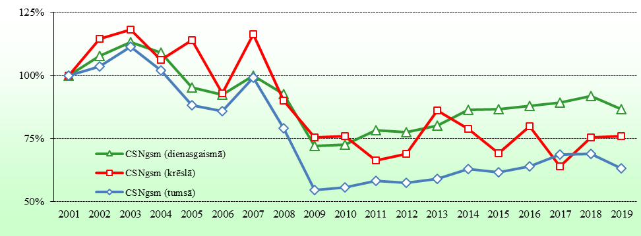

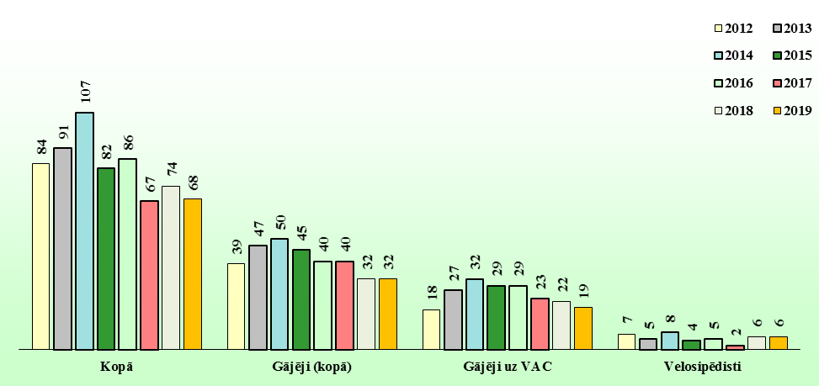
BOJĀ GĀJUŠO SKAITS TUMSĀ UN KRĒSLĀ
 |  |  |  |  |  |  |  |  |  |  |  |  |  |  |  |  |  | 2012 | 2013 | 2014 | 2015 | 2016 | 2017 | 2018 | 2019
 |  |  |  |  |  |  |  |  |  |  |  |  |  |  |  |  | Kopā | 84 | 91 | 107 | 82 | 86 | 67 | 74 | 68
 |  |  |  |  |  |  |  |  |  |  |  |  |  |  |  |  | Gājēji (kopā) | 39 | 47 | 50 | 45 | 40 | 40 | 32 | 32
 |  |  |  |  |  |  |  |  |  |  |  |  |  |  |  |  | Gājēji uz VAC | 18 | 27 | 32 | 29 | 29 | 23 | 22 | 19
 |  |  |  |  |  |  |  |  |  |  |  |  |  |  |  |  | Velosipēdisti | 7 | 5 | 8 | 4 | 5 | 2 | 6 | 6

* VAC - valsts autoceļi |  |  |  |  |  |  |  |  |  |  |  |  |  |  | 25

 | 1

2018.g.
2018. GADĀ CSNg AR CIETUŠAJIEM SADALĪJUMS PĒC APGAISMOJUMA

Dienasgaisma |  |  |  |  | Krēsla |  |  |  |  | Tumsa |  |  |  |  |  | T&k
CSNgsm |  | 2723 |  | 68.5% | CSNgsm |  | 157 |  | 3.9% | CSNgsm |  | 1095 |  | 27.5% | 3975 | 1252 | 31.5% | csngsm
Bojā gājuši |  | 74 |  | 50.0% | Bojā gājuši |  | 5 |  | 3.4% | Bojā gājuši |  | 69 |  | 46.6% | 148 | 74 | 50.0% | bg
Ievainoti |  | 3297 |  | 68.7% | Ievainoti |  | 189 |  | 3.9% | Ievainoti |  | 1312 |  | 27.3% | 4798 | 1501 | 31.3% | iev
Iev_sm |  | 359 |  | 7.5% | Iev_sm |  | 14 |  | 0.3% | Iev_sm |  | 169 |  | 3.5% | 542 | 183 | 33.8% | ciet

Pilsētas |  |  | Valsts autoceļi |  | Pilsētas |  |  | Valsts autoceļi |  | Pilsētas |  |  | Valsts autoceļi |  |  |  | 2001 | 2002 | 2003 | 2004 | 2005 | 2006 | 2007 | 2008 | 2009 | 2010 | 2011 | 2012 | 2013 | 2014 | 2015 | 2016 | 2017 | 2018 | 2001 | 2002 | 2003 | 2004 | 2005 | 2006 | 2007 | 2008 | 2009 | 2010 | 2011 | 2012 | 2013 | 2014 | 2015 | 2016 | 2017 | 2018
CSNgsm | 1791 |  | CSNgsm | 664 | CSNgsm | 87 |  | CSNgsm | 49 | CSNgsm | 684 |  | CSNgsm | 320 |  | CSNgsm (kopā) | 100% | 107% | 113% | 107% | 94% | 90% | 100% | 88% | 66% | 67% | 71% | 70% | 73% | 78% | 77% | 80% | 81% | 83% | 4766 | 5083 | 5379 | 5081 | 4466 | 4302 | 4781 | 4196 | 3160 | 3193 | 3386 | 3358 | 3489 | 3728 | 3692 | 3792 | 3875 | 3975
Bojā gāj. | 22 |  | Bojā gāj. | 43 | Bojā gāj. | 1 |  | Bojā gāj. | 2 | Bojā gāj. | 14 |  | Bojā gāj. | 51 |  | CSNgsm (dienasgaismā) | 100% | 108% | 113% | 109% | 95% | 92% | 100% | 93% | 72% | 72% | 78% | 78% | 80% | 86% | 87% | 88% | 89% | 92% | 2970 | 3201 | 3363 | 3240 | 2831 | 2746 | 2966 | 2752 | 2139 | 2152 | 2323 | 2304 | 2376 | 2566 | 2572 | 2612 | 2653 | 2723
Ievain. | 2021 |  | Ievain. | 949 | Ievain. | 98 |  | Ievain. | 67 | Ievain. | 804 |  | Ievain. | 410 |  | CSNgsm (krēslā) | 100% | 114% | 118% | 106% | 114% | 93% | 116% | 90% | 75% | 76% | 66% | 69% | 86% | 79% | 69% | 80% | 64% | 75% | 208 | 238 | 246 | 221 | 237 | 193 | 242 | 187 | 157 | 158 | 138 | 143 | 179 | 164 | 144 | 166 | 133 | 157
Iev_sm | 138 |  | Iev_sm | 173 | Iev_sm | 5 |  | Iev_sm | 4 | Iev_sm | 74 |  | Iev_sm | 76 |  | CSNgsm (tumsā) | 100% | 104% | 111% | 102% | 88% | 86% | 99% | 79% | 54% | 56% | 58% | 57% | 59% | 63% | 61% | 64% | 69% | 69% | 1588 | 1644 | 1770 | 1620 | 1398 | 1363 | 1573 | 1257 | 864 | 883 | 925 | 911 | 934 | 998 | 976 | 1014 | 1089 | 1095

t.sk. Rīga |  |  | t.sk. galvenie |  | t.sk. Rīga |  |  | t.sk. galvenie |  | t.sk. Rīga |  |  | t.sk. galvenie |  |  |  |  |  | pilsētas
CSNgsm | 1164 |  | CSNgsm | 271 | CSNgsm | 55 |  | CSNgsm | 13 | CSNgsm | 479 |  | CSNgsm | 122 |  | 534 | #DIV/0! |  | 2562 | 771 | 30.1%
Bojā gāj. | 14 |  | Bojā gāj. | 25 | Bojā gāj. | 1 |  | Bojā gāj. | 1 | Bojā gāj. | 5 |  | Bojā gāj. | 23 |  | 6 | #DIV/0! |  | 37 | 15 | 40.5%
Ievain. | 1298 |  | Ievain. | 407 | Ievain. | 60 |  | Ievain. | 17 | Ievain. | 556 |  | Ievain. | 159 |  | 616 | #DIV/0! |  | 2923 | 902 | 30.9%
Iev_sm | 41 |  | Iev_sm | 65 | Iev_sm | 2 |  | Iev_sm | 1 | Iev_sm | 34 |  | Iev_sm | 23 |  | 36 | #DIV/0! |  | 217 | 79 | 36.4%

31,5% no visiem CSNgsm notikuši krēslā un tumsā, uz valsts autoceļiem - 35,7% |  |  |  |  |  |  |  |  |  |  |  |  |  |  |  |  |  |  | GALV
 | 50,0% no visiem bojā gājušajiem reģitrēti krēslā un tumsā, uz valsts autoceļiem - 55,2% |  |  |  |  |  |  |  |  |  |  |  |  |  |  | 369 | #DIV/0! |  | 406 | 135 | 33.3%
 |  | 31,3% no visiem ievainotājiem reģitrēti krēslā un tumsā, uz valsts autoceļiem - 33,5% |  |  |  |  |  |  |  |  |  |  |  |  |  | 53 | #DIV/0! |  | 49 | 24 | 49.0%
 |  |  | 33,8% no visiem smagi ievainotiem reģitrēti krēslā un tumsā, uz valsts autoceļiem - 31,6% |  |  |  |  |  |  |  |  |  |  |  |  | 477 | #DIV/0! |  | 583 | 176 | 30.2%
 |  |  |  |  |  |  |  |  |  |  |  |  |  |  |  | 80 | #DIV/0! |  | 89 | 24 | 27.0%

CSNgsm SKAITA SADALĪJUMS PĒC APGAISMOJUMA (2001.g = 100%)
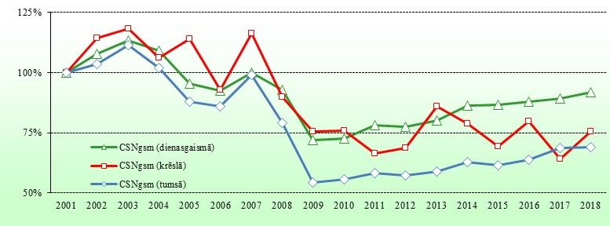

BOJĀ GĀJUŠO SKAITS TUMSĀ UN KRĒSLĀ
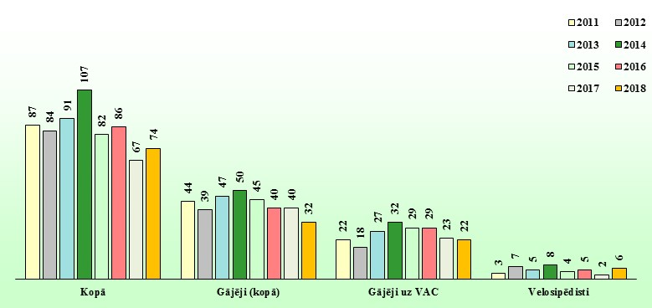

* VAC - valsts autoceļi

 | 1

2017.g.
2017. GADĀ CSNg AR CIETUŠAJIEM SADALĪJUMS PĒC APGAISMOJUMA

Dienasgaisma |  |  |  |  | Krēsla |  |  |  |  | Tumsa
CSNgsm |  | 2653 |  | 68.5% | CSNgsm |  | 133 |  | 3.4% | CSNgsm |  | 1089 |  | 28.1% |  | 3875
Bojā gājuši |  | 69 |  | 50.7% | Bojā gājuši |  | 6 |  | 4.4% | Bojā gājuši |  | 61 |  | 44.9% |  | 136
Ievainoti |  | 3324 |  | 68.9% | Ievainoti |  | 165 |  | 3.4% | Ievainoti |  | 1335 |  | 27.7% |  | 4824
Iev_sm |  | 312 |  | 62.9% | Iev_sm |  | 26 |  | 5.2% | Iev_sm |  | 158 |  | 31.9% |  | 496

Pilsētas |  |  | Valsts autoceļi |  | Pilsētas |  |  | Valsts autoceļi |  | Pilsētas |  |  | Valsts autoceļi
CSNgsm | 1769 |  | CSNgsm | 627 | CSNgsm | 68 |  | CSNgsm | 47 | CSNgsm | 672 |  | CSNgsm | 323
Bojā gāj. | 19 |  | Bojā gāj. | 43 | Bojā gāj. | 1 |  | Bojā gāj. | 4 | Bojā gāj. | 16 |  | Bojā gāj. | 38
Ievain. | 2061 |  | Ievain. | 952 | Ievain. | 82 |  | Ievain. | 64 | Ievain. | 784 |  | Ievain. | 447
Iev_sm | 119 |  | Iev_sm | 148 | Iev_sm | 7 |  | Iev_sm | 14 | Iev_sm | 63 |  | Iev_sm | 75

t.sk. Rīga |  |  | t.sk. galvenie |  | t.sk. Rīga |  |  | t.sk. galvenie |  | t.sk. Rīga |  |  | t.sk. galvenie
CSNgsm | 1155 |  | CSNgsm | 255 | CSNgsm | 35 |  | CSNgsm | 18 | CSNgsm | 456 |  | CSNgsm | 157
Bojā gāj. | 9 |  | Bojā gāj. | 14 | Bojā gāj. | 0 |  | Bojā gāj. | 1 | Bojā gāj. | 8 |  | Bojā gāj. | 21
Ievain. | 1329 |  | Ievain. | 398 | Ievain. | 43 |  | Ievain. | 29 | Ievain. | 529 |  | Ievain. | 219
Iev_sm | 31 |  | Iev_sm | 57 | Iev_sm | 3 |  | Iev_sm | 6 | Iev_sm | 28 |  | Iev_sm | 36

31,5% no visiem CSNgsm notikuši krēslā un tumsā, uz valsts autoceļiem - 37,1%
 | 49,3% no visiem bojā gājušajiem reģitrēti krēslā un tumsā, uz valsts autoceļiem - 49,4%
 |  | 31,1% no visiem ievainotājiem reģitrēti krēslā un tumsā, uz valsts autoceļiem - 34,9%
 |  |  | 37,1% no visiem smagi ievainotiem reģitrēti krēslā un tumsā, uz valsts autoceļiem - 37,6%

CSNgsm SKAITA SADALĪJUMS PĒC APGAISMOJUMA (2001.g = 100%)
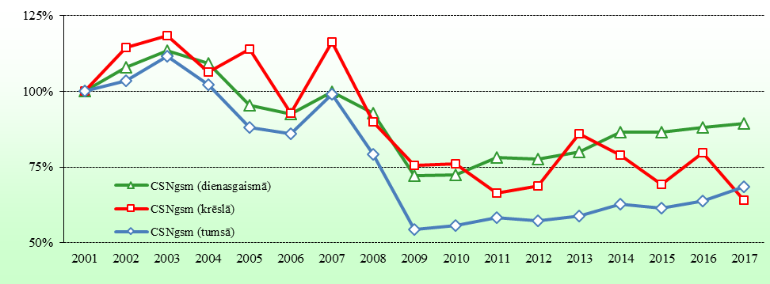

BOJĀ GĀJUŠO SKAITS TUMSĀ UN KRĒSLĀ
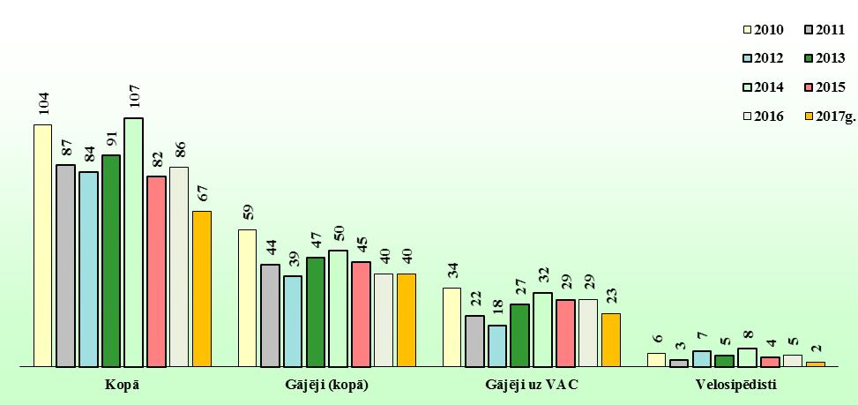

* VAC - valsts autoceļi |  |  |  |  |  |  |  |  |  |  |  |  |  |  | 25

 | 1

2016.g.
2016. GADĀ CSNg AR CIETUŠAJIEM SADALĪJUMS PĒC APGAISMOJUMA

Dienasgaisma |  |  |  |  | Krēsla |  |  |  |  | Tumsa
CSNgsm |  | 2612 |  | 68.9% | CSNgsm |  | 166 |  | 4.4% | CSNgsm |  | 1014 |  | 26.7% |  | 3792
Bojā gājuši |  | 72 |  | 45.6% | Bojā gājuši |  | 5 |  | 3.2% | Bojā gājuši |  | 81 |  | 51.3% |  | 158
Ievainoti |  | 3222 |  | 69.3% | Ievainoti |  | 210 |  | 4.5% | Ievainoti |  | 1216 |  | 26.2% |  | 4648
Iev_sm |  | 335 |  | 63.8% | Iev_sm |  | 29 |  | 5.5% | Iev_sm |  | 161 |  | 30.7% |  | 525

Pilsētas |  |  | Valsts autoceļi |  | Pilsētas |  |  | Valsts autoceļi |  | Pilsētas |  |  | Valsts autoceļi
CSNgsm | 1703 |  | CSNgsm | 625 | CSNgsm | 85 |  | CSNgsm | 62 | CSNgsm | 601 |  | CSNgsm | 303
Bojā gāj. | 11 |  | Bojā gāj. | 50 | Bojā gāj. | 1 |  | Bojā gāj. | 3 | Bojā gāj. | 11 |  | Bojā gāj. | 56
Ievain. | 1949 |  | Ievain. | 920 | Ievain. | 103 |  | Ievain. | 82 | Ievain. | 717 |  | Ievain. | 380
Iev_sm | 117 |  | Iev_sm | 175 | Iev_sm | 2 |  | Iev_sm | 22 | Iev_sm | 63 |  | Iev_sm | 81

t.sk. Rīga |  |  | t.sk. galvenie |  | t.sk. Rīga |  |  | t.sk. galvenie |  | t.sk. Rīga |  |  | t.sk. galvenie
CSNgsm | 1160 |  | CSNgsm | 254 | CSNgsm | 57 |  | CSNgsm | 19 | CSNgsm | 443 |  | CSNgsm | 129
Bojā gāj. | 7 |  | Bojā gāj. | 21 | Bojā gāj. | 1 |  | Bojā gāj. | 0 | Bojā gāj. | 5 |  | Bojā gāj. | 29
Ievain. | 1333 |  | Ievain. | 388 | Ievain. | 70 |  | Ievain. | 25 | Ievain. | 529 |  | Ievain. | 167
Iev_sm | 56 |  | Iev_sm | 59 | Iev_sm | 1 |  | Iev_sm | 3 | Iev_sm | 40 |  | Iev_sm | 29

31,3% no visiem CSNgsm notikuši krēslā un tumsā, uz valsts autoceļiem - 36,9%
 | 54,4% no visiem bojā gājušajiem reģitrēti krēslā un tumsā, uz valsts autoceļiem - 54,1%
 |  | 30,7% no visiem ievainotājiem reģitrēti krēslā un tumsā, uz valsts autoceļiem - 33,4%
 |  |  | 36,2% no visiem smagi ievainotiem reģitrēti krēslā un tumsā, uz valsts autoceļiem - 37,1%

CSNgsm SKAITA SADALĪJUMS PĒC APGAISMOJUMA (2001.g = 100%)
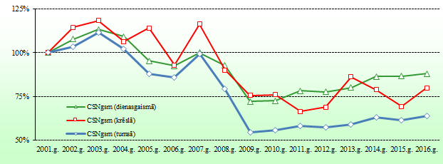

BOJĀ GĀJUŠO SKAITS TUMSĀ UN KRĒSLĀ
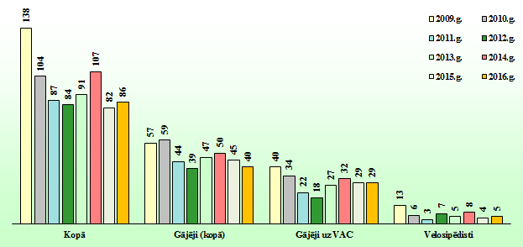

* VAC - valsts autoceļi |  |  |  |  |  |  |  |  |  |  |  |  |  |  | 25

 | 1

2015.g.
2015. GADĀ CSNg AR CIETUŠAJIEM SADALĪJUMS PĒC APGAISMOJUMA

Dienasgaisma |  |  |  |  | Krēsla |  |  |  |  | Tumsa
CSNgsm |  | 2572 |  | 69.7% | CSNgsm |  | 144 |  | 3.9% | CSNgsm |  | 976 |  | 26.4% |  | 3692
Bojā gājuši |  | 106 |  | 56.4% | Bojā gājuši |  | 5 |  | 2.7% | Bojā gājuši |  | 77 |  | 41.0% |  | 188
Ievainoti |  | 3197 |  | 70.0% | Ievainoti |  | 190 |  | 4.2% | Ievainoti |  | 1179 |  | 25.8% |  | 4566
Iev_sm |  | 322 |  | 67.2% | Iev_sm |  | 13 |  | 2.7% | Iev_sm |  | 144 |  | 30.1% |  | 479

Pilsētas |  |  | Valsts autoceļi |  | Pilsētas |  |  | Valsts autoceļi |  | Pilsētas |  |  | Valsts autoceļi
CSNgsm | 1720 |  | CSNgsm | 606 | CSNgsm | 87 |  | CSNgsm | 41 | CSNgsm | 605 |  | CSNgsm | 275
Bojā gāj. | 17 |  | Bojā gāj. | 72 | Bojā gāj. | 1 |  | Bojā gāj. | 4 | Bojā gāj. | 19 |  | Bojā gāj. | 46
Ievain. | 1963 |  | Ievain. | 934 | Ievain. | 105 |  | Ievain. | 67 | Ievain. | 688 |  | Ievain. | 384
Iev_sm | 123 |  | Iev_sm | 162 | Iev_sm | 2 |  | Iev_sm | 9 | Iev_sm | 47 |  | Iev_sm | 73

t.sk. Rīga |  |  | t.sk. galvenie |  | t.sk. Rīga |  |  | t.sk. galvenie |  | t.sk. Rīga |  |  | t.sk. galvenie
CSNgsm | 1129 |  | CSNgsm | 235 | CSNgsm | 68 |  | CSNgsm | 19 | CSNgsm | 409 |  | CSNgsm | 133
Bojā gāj. | 9 |  | Bojā gāj. | 27 | Bojā gāj. | 1 |  | Bojā gāj. | 3 | Bojā gāj. | 14 |  | Bojā gāj. | 25
Ievain. | 1273 |  | Ievain. | 418 | Ievain. | 84 |  | Ievain. | 35 | Ievain. | 452 |  | Ievain. | 178
Iev_sm | 58 |  | Iev_sm | 70 | Iev_sm | 0 |  | Iev_sm | 5 | Iev_sm | 26 |  | Iev_sm | 28

30,3% no visiem CSNgsm notikuši krēslā un tumsā, uz valsts autoceļiem - 34,3%
 | 43,6% no visiem bojā gājušajiem reģitrēti krēslā un tumsā, uz valsts autoceļiem - 41,0%
 |  | 30,0% no visiem ievainotājiem reģitrēti krēslā un tumsā, uz valsts autoceļiem - 32,6%
 |  |  | 32,8% no visiem smagi ievainotiem reģitrēti krēslā un tumsā, uz valsts autoceļiem - 33,6%

CSNgsm SKAITA SADALĪJUMS PĒC APGAISMOJUMA (2001.g = 100%)
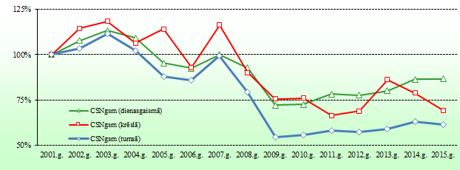

BOJĀ GĀJUŠO SKAITS TUMSĀ UN KRĒSLĀ
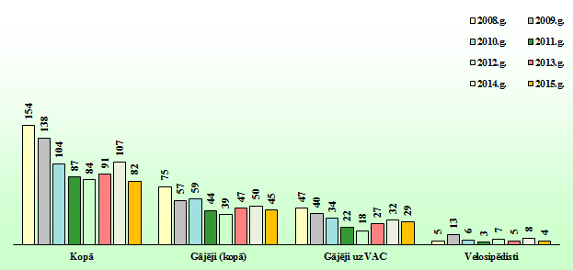

* VAC - valsts autoceļi |  |  |  |  |  |  |  |  |  |  |  |  |  |  | 25

 | 1

2014.g.
2014. GADĀ CSNg AR CIETUŠAJIEM SADALĪJUMS PĒC APGAISMOJUMA

Dienasgaisma |  |  |  |  | Krēsla |  |  |  |  | Tumsa
CSNgsm |  | 2566 |  | 68.8% | CSNgsm |  | 164 |  | 4.4% | CSNgsm |  | 998 |  | 26.8% |  | 3728
Bojā gājuši |  | 105 |  | 49.5% | Bojā gājuši |  | 13 |  | 6.1% | Bojā gājuši |  | 94 |  | 44.3% |  | 212
Ievainoti |  | 3158 |  | 68.6% | Ievainoti |  | 206 |  | 4.5% | Ievainoti |  | 1239 |  | 26.9% |  | 4603
Iev_sm |  | 265 |  | 61.1% | Iev_sm |  | 15 |  | 3.5% | Iev_sm |  | 154 |  | 35.5% |  | 434

Pilsētas |  |  | Valsts autoceļi |  | Pilsētas |  |  | Valsts autoceļi |  | Pilsētas |  |  | Valsts autoceļi
CSNgsm | 1691 |  | CSNgsm | 617 | CSNgsm | 98 |  | CSNgsm | 49 | CSNgsm | 612 |  | CSNgsm | 281
Bojā gāj. | 27 |  | Bojā gāj. | 69 | Bojā gāj. | 4 |  | Bojā gāj. | 6 | Bojā gāj. | 32 |  | Bojā gāj. | 53
Ievain. | 1973 |  | Ievain. | 871 | Ievain. | 112 |  | Ievain. | 78 | Ievain. | 728 |  | Ievain. | 381
Iev_sm | 95 |  | Iev_sm | 129 | Iev_sm | 4 |  | Iev_sm | 8 | Iev_sm | 45 |  | Iev_sm | 92

t.sk. Rīga |  |  | t.sk. galvenie |  | t.sk. Rīga |  |  | t.sk. galvenie |  | t.sk. Rīga |  |  | t.sk. galvenie
CSNgsm | 1124 |  | CSNgsm | 252 | CSNgsm | 58 |  | CSNgsm | 13 | CSNgsm | 432 |  | CSNgsm | 113
Bojā gāj. | 17 |  | Bojā gāj. | 24 | Bojā gāj. | 3 |  | Bojā gāj. | 2 | Bojā gāj. | 14 |  | Bojā gāj. | 24
Ievain. | 1309 |  | Ievain. | 361 | Ievain. | 65 |  | Ievain. | 22 | Ievain. | 512 |  | Ievain. | 148
Iev_sm | 29 |  | Iev_sm | 53 | Iev_sm | 2 |  | Iev_sm | 0 | Iev_sm | 21 |  | Iev_sm | 42

31,2% no visiem CSNgsm notikuši krēslā un tumsā, uz valsts autoceļiem - 34,8%
 | 50,5% no visiem bojā gājušajiem reģitrēti krēslā un tumsā, uz valsts autoceļiem - 50,0%
 |  | 31,4% no visiem ievainotājiem reģitrēti krēslā un tumsā, uz valsts autoceļiem - 30,6%
 |  |  | 38,9% no visiem smagi ievainotiem reģitrēti krēslā un tumsā, uz valsts autoceļiem - 44,2%

CSNgsm SKAITA SADALĪJUMS PĒC APGAISMOJUMA (2001.g = 100%)
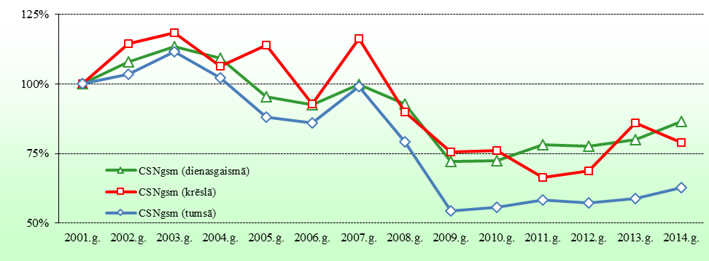

BOJĀ GĀJUŠO SKAITS TUMSĀ UN KRĒSLĀ
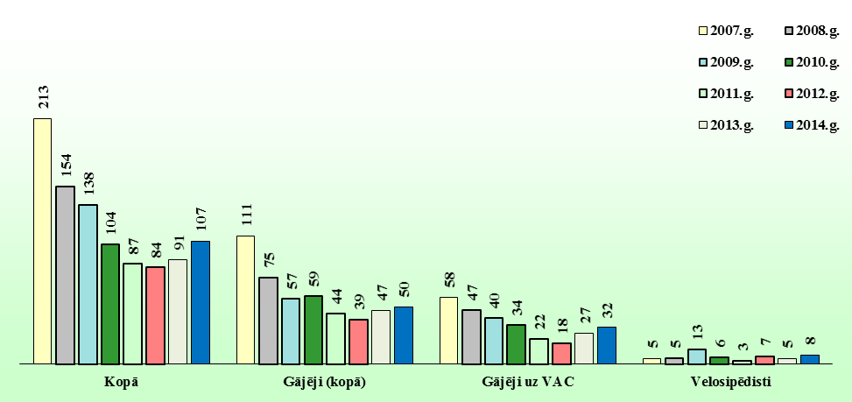

* VAC - valsts autoceļi |  |  |  |  |  |  |  |  |  |  |  |  |  |  | 26

 | 1

